見取図・配置図・平面図・縦断図Ａ３
 |  |  | 確認番号 | 第 号
N | （付近見取図・配置図・平面図・縦断図） 設計 ・ 竣工

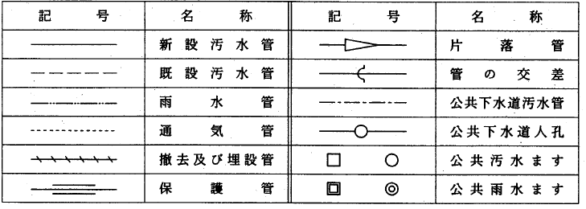
 |  | 記 号 欄

